Đề xuất kiến trúc
Kiến Trúc Cho Ứng Dụng

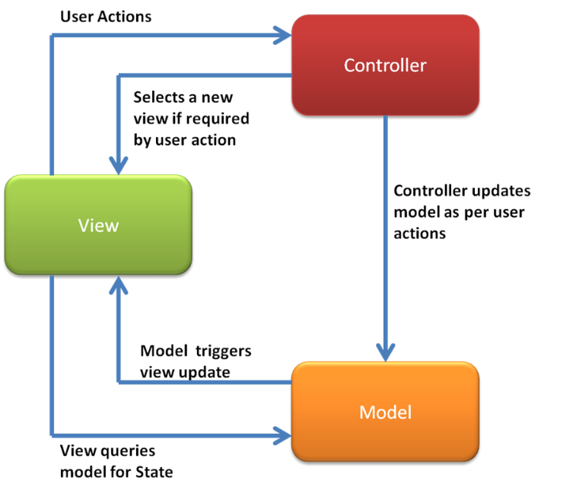

Với ứng dụng quản lý phòng họp. Tôi đề xuất mô hình ứng dụng theo kiến trúc MVC (Model – Controller – View).

Có 3 thành phần chính của mô hình MVC đó là Model, Controller và View. Chúng hỗ trợ qua lại với nhau.
Trong ứng dụng quản lý phòng họp này các thành phần của MVC sẽ tương tự như sau:
Ø Model: Model ở đây sẽ lưu dữ liệu các đối tượng phục vụ cho ứng dụng. Cụ thể là lưu trữ dữ liệu cho phòng học và dữ liệu cho đối tượng người dùng.
Model có chức năng quản lý khi dữ liệu nhập vào bị nhầm nhằng.
Cụ thể:
- Thông báo khi phòng họp có nhiều người cùng đăng ký chồng chéo thời gian và chưa được cấp phép.
- Thông báo khi đăng ký phòng họp mà phòng đó đã được người khác đăng ký.
- Thông báo về quyền truy cập của từng user
Ø View: Sẽ quản lý giao diện cho người dùng. Người dùng thao tác thông qua View. Cụ thể ở đây sẽ cung cấp các chức năng:
- Cho phép đăng nhập.
- Quản lý thông tin phòng họp.
- Đăng ký phòng họp.
- Thông báo về việc đăng ký phòng họp.
- Thông báo thông tin người dùng.
Ø Controller: Là trung gian cho việc giao tiếp giữa 2 thành phần kia.
- Controller sẽ tiếp nhận yêu cầu người dùng từ View
- Thông báo kết quả cho View
- Truy xuất dữ liệu của Model và Nhận thông báo từ Model
- Thông báo cho View khi Model có thay đổi.
Việc sử dụng kiến trúc MVC cho ứng dụng quản lý phòng họp sẽ dễ dàng hơn trong việc phát triển và cài đặt.

Biểu đồ tuần tự
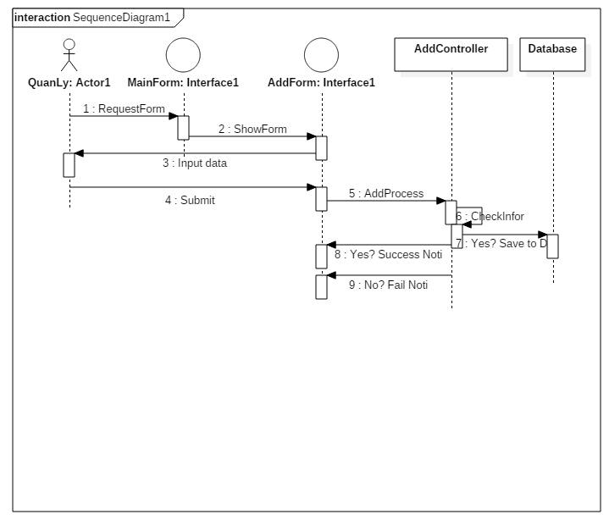
1. Chức năng đăng ký phòng
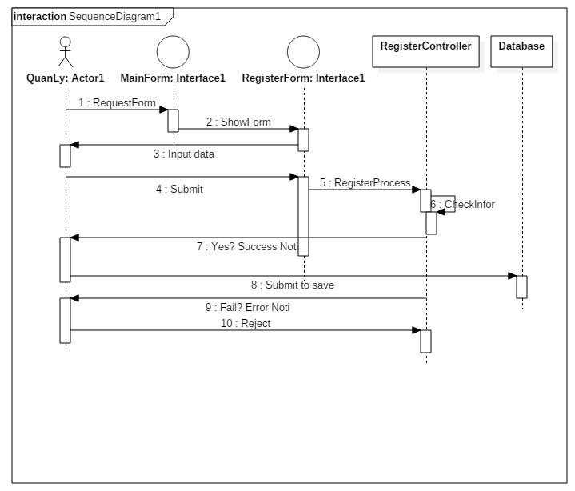

2. Chức năng thêm người dùng, thêm phòng

